КП
Коммерческое предложение
Барное оборудование и натуральные материалы
NICK & NORA · Бармаглот
Дата предложения: 22.10.2026.

Общий вид бара
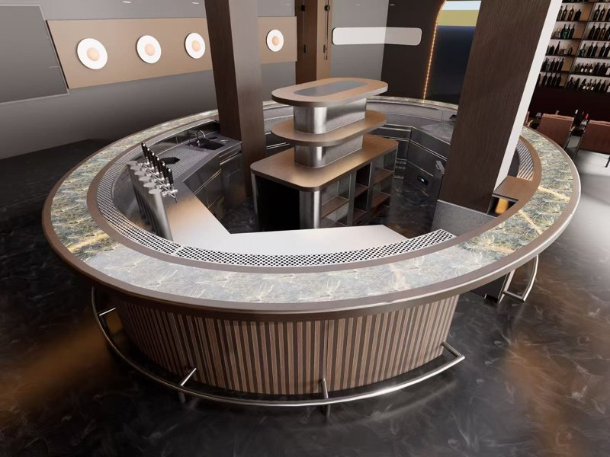 |  |  | 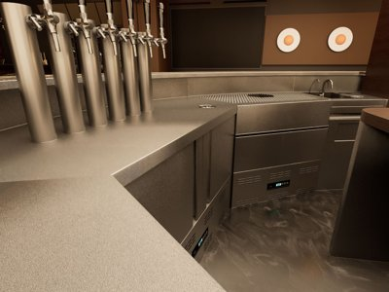 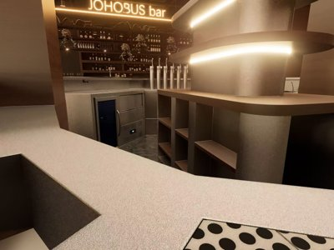

№ | Наименование | Фото |  |  | Внешние размеры, мм | Внутренние размеры, мм | Описание | Вес, кг (ориент.) | Кол-во
01 / Комплект барного оборудования
Столешницы и видимые поверхности — декоративная сталь «снежный кристалл» 1,7 мм. Корпуса — нержавеющая сталь AISI 304, 1,0 мм; мойки и внутренние элементы сотовых панелей — AISI 304, 1,2 мм. Количество: по 1 единице на каждую позицию.
1.1 | Модуль вокруг колонны | 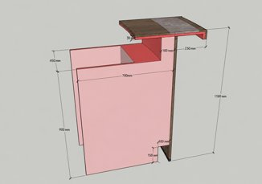 | 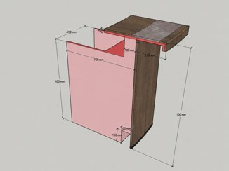 | 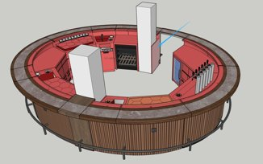 | 450 × 950 × 1100 (ширина 700 + вылет 250) | 450 × 700 × 900 | 1. Столешница и внутренние вертикальные поверхности — декоративная сталь «снежный кристалл» 1,7 мм; скрытые части корпуса — нержавеющая сталь 304 толщиной 1,0 мм. 2. Приподнятая стойка с вылетом к гостю 250 мм; усиление профильной трубой 30×30 мм с шагом 300 мм. Внутренний вылет 120 мм — дренажная панель со сливными отверстиями и уклоном, запорным клапаном и шлангом до основания стойки. 3. В основании паз 150×100 мм для сливных труб ПВХ. 4. Модуль вокруг несущей колонны у входа, без опорных ножек для аккуратного вида со стороны гостей. 5. Каркас — полированная профильная труба 30×30 мм, стенка 1 мм. | 40 | 1
1.2 | Автоматическая машина для мойки бокалов | 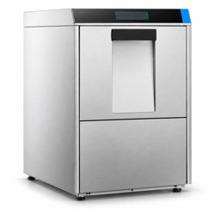 |  | 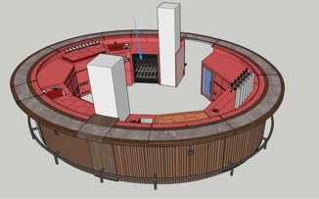 | 620 × 620 × 820 | 620 × 620 × 820 | Полностью из нержавеющей стали 304. Напряжение 220 В. Обеззараживание распылением. Расход воды 300 л/ч. Номинальная мощность 6,6 кВт. Производительность: 1200 тарелок/ч. | 90 | 1
1.3 | Модуль под машину для мойки бокалов | 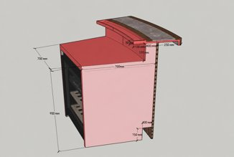 | 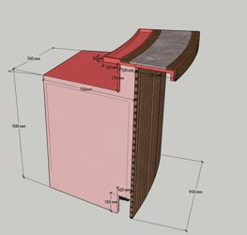 | 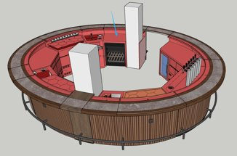 | 950 × 950 × 1100 (ширина 700 + вылет 250) | 700 × 700 × 900 | 1. Столешница, внутренние вертикальные поверхности и съёмная дренажная панель — декоративная сталь «снежный кристалл» 1,7 мм. Корпус — нержавеющая сталь 304 толщиной 1,0 мм. 2. Приподнятая стойка с вылетом к гостю 250 мм; усиление профильной трубой 30×30 мм с шагом 300 мм. Внутренний вылет 120 мм — дренажная панель со сливными отверстиями и уклоном, запорным клапаном и шлангом до основания стойки. 3. В основании паз 150×100 мм для сливных труб ПВХ. 4. Без ножек и левой перегородки, чтобы подключить воду, слив и моющее средство к моечной машине. 5. Каркас — полированная профильная труба 30×30 мм, стенка 1 мм. | 68 | 1
1.4 | Модуль с мойкой | 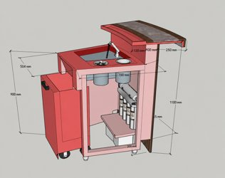 | 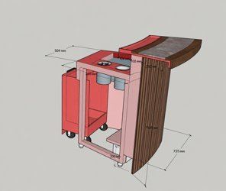 | 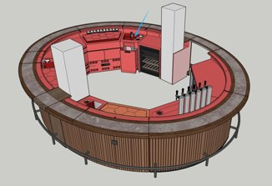 | 735 × 950 × 1100 (ширина 700 + вылет 250) | 504 × 700 × 900 | 1. Столешница, внутренние вертикальные поверхности и съёмная дренажная панель — декоративная сталь «снежный кристалл» 1,7 мм. Корпус — нержавеющая сталь 304 толщиной 1,0 мм. Мойка — нержавеющая сталь 304 с хаотичной шлифовкой, 1,2 мм. 2. Приподнятая стойка с вылетом к гостю 250 мм; усиление профильной трубой 30×30 мм с шагом 300 мм. Внутренний вылет 120 мм — дренажная панель со сливными отверстиями и уклоном, запорным клапаном и шлангом до основания стойки. 3. В основании паз 150×100 мм для сливных труб ПВХ. 4. Каркас — полированная профильная труба 30×30 мм, стенка 1 мм. 5. Нижняя полка под мойкой; справа без перегородки. Мусорный контейнер с нижним экраном ниже уровня колёс. Ополаскиватель бокалов, ёмкость для столовых приборов, мойка 450×400×250 мм, съёмный дренажный поддон; ножки 40 мм. | 53 | 1
1.5 | Коктейльная станция с сотами | 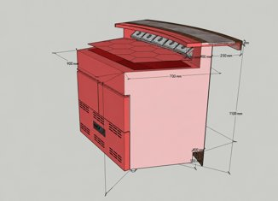 | 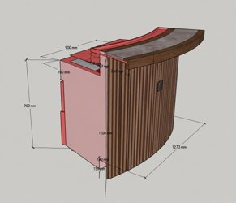 | 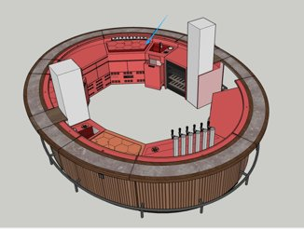 | 1273 × 950 × 1100 (ширина 700 + вылет 250) | 900 × 700 × 900 | 1. Столешница, внутренние вертикальные поверхности и съёмная дренажная панель — декоративная сталь «снежный кристалл» 1,7 мм. Корпус — нержавеющая сталь 304 толщиной 1,0 мм. Сотовая панель — декоративная сталь «снежный кристалл» 1,7 мм; внутри — нержавеющая сталь 304 с хаотичной шлифовкой, 1,2 мм. 2. Приподнятая стойка с вылетом к гостю 250 мм; усиление профильной трубой 30×30 мм с шагом 300 мм. Внутренний вылет 120 мм — дренажная панель со сливными отверстиями и уклоном, запорным клапаном и шлангом до основания стойки. 3. В основании паз 150×100 мм для сливных труб ПВХ. Ножки 40 мм. 4. Компрессор Embraco, хладагент R290; 2 холодильных ящика. Статическое охлаждение, медный трубчатый испаритель. 5. Прочные направляющие ящиков, устойчивые к растрескиванию на холоде. 6. Каркас — полированная профильная труба 30×30 мм, стенка 1 мм. 7. 5 подвесных ёмкостей для ингредиентов под углом 45°. В сотовой дренажной панели отверстия для подъёма пальцами. | 120 | 1
1.6 | Модуль с холодильными ящиками статического охлаждения | 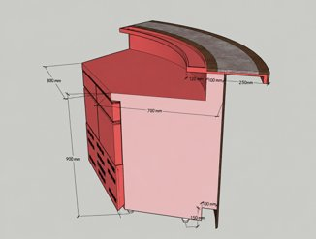 | 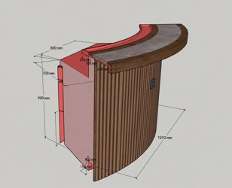 | 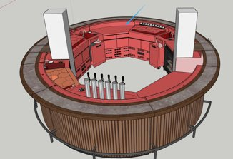 | 1592 × 950 × 1100 (ширина 700 + вылет 250) | 800 × 700 × 900 | 1. Столешница, внутренние вертикальные поверхности и съёмная дренажная панель — декоративная сталь «снежный кристалл» 1,7 мм. Корпус — нержавеющая сталь 304 толщиной 1,0 мм. 2. Приподнятая стойка с вылетом к гостю 250 мм; усиление профильной трубой 30×30 мм с шагом 300 мм. Внутренний вылет 120 мм — дренажная панель со сливными отверстиями и уклоном, запорным клапаном и шлангом до основания стойки. 3. В основании паз 150×100 мм для сливных труб ПВХ. Ножки 40 мм. 4. Компрессор Embraco, хладагент R290; 4 холодильных ящика. Статическое охлаждение, медный трубчатый испаритель. 5. Прочные направляющие ящиков, устойчивые к растрескиванию на холоде. 6. Каркас — полированная профильная труба 30×30 мм, стенка 1 мм. | 150 | 1
1.7 | Модуль вокруг колонны |  |  | 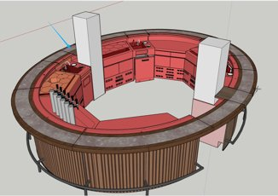 | 450 × 950 × 1100 (ширина 700 + вылет 250) | 450 × 700 × 900 | 1. Столешница и внутренние вертикальные поверхности — декоративная сталь «снежный кристалл» 1,7 мм; скрытые части корпуса — нержавеющая сталь 304 толщиной 1,0 мм. 2. Приподнятая стойка с вылетом к гостю 250 мм; усиление профильной трубой 30×30 мм с шагом 300 мм. Внутренний вылет 120 мм — дренажная панель со сливными отверстиями и уклоном, запорным клапаном и шлангом до основания стойки. 3. В основании паз 150×100 мм для сливных труб ПВХ. 4. Модуль вокруг несущей колонны у входа, без опорных ножек для аккуратного вида со стороны гостей. 5. Каркас — полированная профильная труба 30×30 мм, стенка 1 мм. | 40 | 1
1.8 | Модуль с мойкой на заказ | 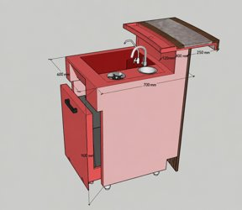 | 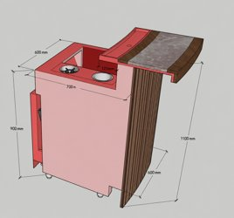 | 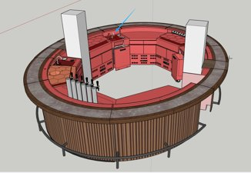 | 600 × 950 × 1100 (ширина 700 + вылет 250) | 600 × 700 × 900 | 1. Столешница, внутренние вертикальные поверхности и съёмная дренажная панель — декоративная сталь «снежный кристалл» 1,7 мм. Корпус — нержавеющая сталь 304 толщиной 1,0 мм. Мойка — нержавеющая сталь 304 с хаотичной шлифовкой, 1,2 мм. 2. Приподнятая стойка с вылетом к гостю 250 мм; усиление профильной трубой 30×30 мм с шагом 300 мм. Внутренний вылет 120 мм — дренажная панель со сливными отверстиями и уклоном, запорным клапаном и шлангом до основания стойки. 3. В основании паз 150×100 мм для сливных труб ПВХ. 4. Каркас — полированная профильная труба 30×30 мм, стенка 1 мм. 5. Мусорный контейнер с нижним экраном ниже уровня колёс. Ополаскиватель бокалов, ёмкость для столовых приборов, мойка 450×400×250 мм, съёмный дренажный поддон; ножки 40 мм. | 45 | 1
1.9 | Холодильная коктейльная станция с сотами | 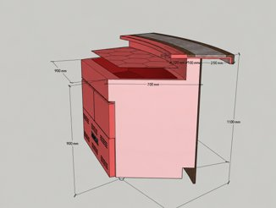 | 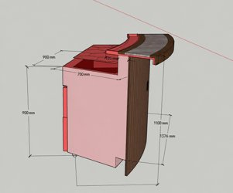 | 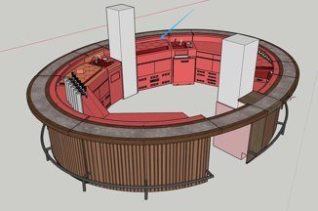 | 1376 × 950 × 1100 (ширина 700 + вылет 250) | 900 × 700 × 900 | 1. Столешница, внутренние вертикальные поверхности и съёмная дренажная панель — декоративная сталь «снежный кристалл» 1,7 мм. Корпус — нержавеющая сталь 304 толщиной 1,0 мм. Сотовая панель — декоративная сталь «снежный кристалл» 1,7 мм; внутри — нержавеющая сталь 304 с хаотичной шлифовкой, 1,2 мм. 2. Приподнятая стойка с вылетом к гостю 250 мм; усиление профильной трубой 30×30 мм с шагом 300 мм. Внутренний вылет 120 мм — дренажная панель со сливными отверстиями и уклоном, запорным клапаном и шлангом до основания стойки. 3. В основании паз 150×100 мм для сливных труб ПВХ. Ножки 40 мм. 4. Компрессор Embraco, хладагент R290; 2 холодильных ящика. Статическое охлаждение, медный трубчатый испаритель. 5. Прочные направляющие ящиков, устойчивые к растрескиванию на холоде. 6. Каркас — полированная профильная труба 30×30 мм, стенка 1 мм. 7. В сотовой дренажной панели отверстия для подъёма пальцами. | 122 | 1
1.10 | Модуль с мойкой | 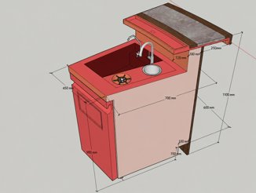 | 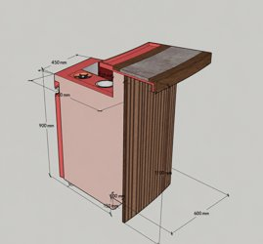 | 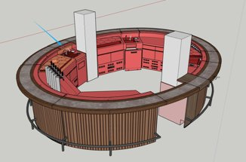 | 600 × 950 × 1100 (ширина 700 + вылет 250) | 450 × 700 × 900 | 1. Столешница, внутренние вертикальные поверхности и съёмная дренажная панель — декоративная сталь «снежный кристалл» 1,7 мм. Корпус — нержавеющая сталь 304 толщиной 1,0 мм. Мойка — нержавеющая сталь 304 с хаотичной шлифовкой, 1,2 мм. 2. Приподнятая стойка с вылетом к гостю 250 мм; усиление профильной трубой 30×30 мм с шагом 300 мм. Внутренний вылет 120 мм — дренажная панель со сливными отверстиями и уклоном, запорным клапаном и шлангом до основания стойки. 3. В основании паз 150×100 мм для сливных труб ПВХ. 4. Каркас — полированная профильная труба 30×30 мм, стенка 1 мм. 5. Распашная дверь под мойкой открывается вправо. Мусорный контейнер закреплён на двери. Ополаскиватель бокалов, ёмкость для столовых приборов, мойка 450×400×250 мм, съёмный дренажный поддон; ножки 40 мм. | 40 | 1
1.11 | Модуль с холодильными ящиками статического охлаждения | 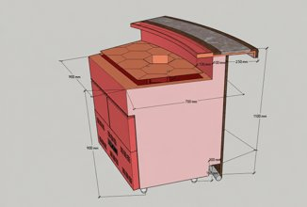 | 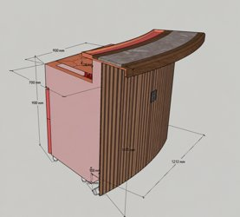 | 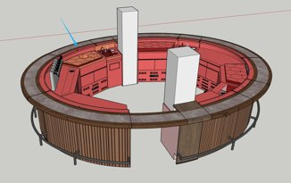 | 1212 × 950 × 1100 (ширина 700 + вылет 250) | 900 × 700 × 900 | 1. Столешница, внутренние вертикальные поверхности и съёмная дренажная панель — декоративная сталь «снежный кристалл» 1,7 мм. Корпус — нержавеющая сталь 304 толщиной 1,0 мм. Сотовая панель — декоративная сталь «снежный кристалл» 1,7 мм; внутри — нержавеющая сталь 304 с хаотичной шлифовкой, 1,2 мм. 2. Приподнятая стойка с вылетом к гостю 250 мм; усиление профильной трубой 30×30 мм с шагом 300 мм. Внутренний вылет 120 мм — дренажная панель со сливными отверстиями и уклоном, запорным клапаном и шлангом до основания стойки. 3. В основании паз 150×100 мм для сливных труб ПВХ. Ножки 40 мм. 4. Компрессор Embraco, хладагент R290; 2 холодильных ящика. Статическое охлаждение, медный трубчатый испаритель. 5. Прочные направляющие ящиков, устойчивые к растрескиванию на холоде. 6. Каркас — полированная профильная труба 30×30 мм, стенка 1 мм. 7. В сотовой дренажной панели отверстия для подъёма пальцами. | 45 | 1
1.12 | Пивная станция на заказ | 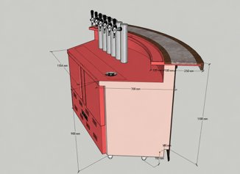 | 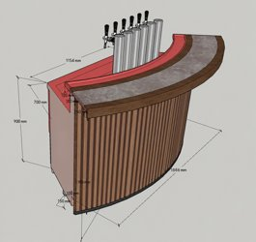 | 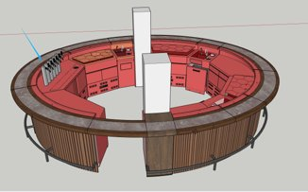 | 1886 × 950 × 1600 (ширина 700 + вылет 250) (высота 1100 + колонна 500) | 1154 × 700 × 900 | 1. Столешница, внутренние вертикальные поверхности и съёмная дренажная панель — декоративная сталь «снежный кристалл» 1,7 мм. Корпус — нержавеющая сталь 304 толщиной 1,0 мм. 2. Приподнятая стойка с вылетом к гостю 250 мм; усиление профильной трубой 30×30 мм с шагом 300 мм. Внутренний вылет 120 мм — дренажная панель со сливными отверстиями и уклоном, запорным клапаном и шлангом до основания стойки. 3. В основании паз 150×100 мм для сливных труб ПВХ. Ножки 40 мм. 4. Компрессор Embraco, хладагент R290; 2 холодильных ящика. Статическое охлаждение, медный трубчатый испаритель. 6 заказных разливочных колонн с кранами, дренажная панель и ополаскиватель бокалов. 5. Каркас — полированная профильная труба 30×30 мм, стенка 1 мм. | 115 | 1
1.13 | Холодильный модуль на заказ | 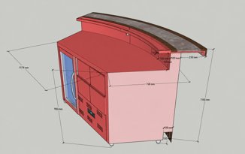 | 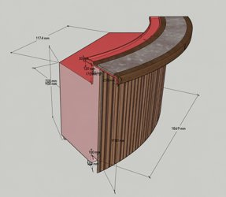 | 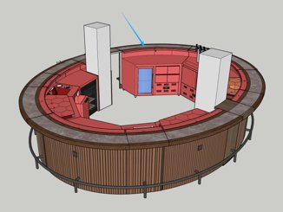 | 1869 × 950 × 1100 (ширина 700 + вылет 250) | 1174 × 700 × 900 | 1. Столешница, внутренние вертикальные поверхности и съёмная дренажная панель — декоративная сталь «снежный кристалл» 1,7 мм. Корпус — нержавеющая сталь 304 толщиной 1,0 мм. 2. Приподнятая стойка с вылетом к гостю 250 мм; усиление профильной трубой 30×30 мм с шагом 300 мм. Внутренний вылет 120 мм — дренажная панель со сливными отверстиями и уклоном, запорным клапаном и шлангом до основания стойки. 3. В основании паз 150×100 мм для сливных труб ПВХ. Ножки 40 мм. 4. Компрессор Embraco, хладагент R290; 4 холодильных ящика. Статическое охлаждение, медный трубчатый испаритель. Одна прозрачная стеклянная дверь. 5. Прочные направляющие ящиков, устойчивые к растрескиванию на холоде. 6. Каркас — полированная профильная труба 30×30 мм, стенка 1 мм. | 140 | 1
1.14 | Центральный остров | 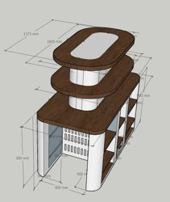 | 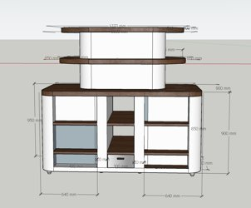 | 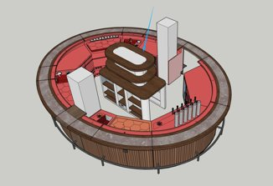 | 1800 × 900 × 1650 | 1800 × 900 × 1650 | Столешница и вертикальные поверхности — декоративная сталь «снежный кристалл» 1,7 мм. В зоне морозильника — вентиляционные отверстия. Под столешницей и двумя полками встроены светодиодные ленты тёплого света 2700 K. Внизу предусмотрено место для морозильника. | 140 | 1
1.15 | Трубчатая подставка для ног из нержавеющей стали | 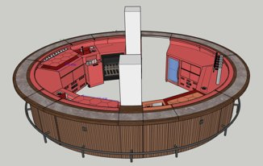 | 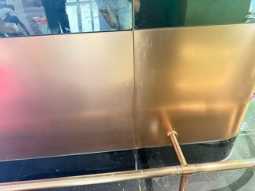 |  | По индивидуальным размерам | По индивидуальным размерам | Гнутая стальная труба соединяется с внутренней опорной конструкцией. Изготовление по размерам оборудования. Гальваническое цветное покрытие, защита от коррозии и ударов. |  | 1
1.16 | Встраиваемый холодильник | 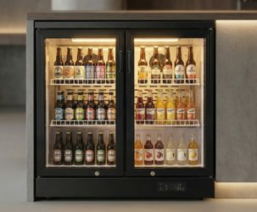 | 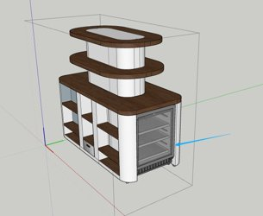 |  | 600 × 550 × 800 |  | Наружный материал — холоднокатаная сталь с электростатическим порошковым покрытием. Компрессорное охлаждение с циркуляцией воздуха. Электронная панель с настройкой температуры. Встроенная светодиодная лента 3000 K. Температура охлаждения: +2…+8 °C. | 51 | 1
1.17 | Встраиваемый холодильник |  |  |  | 600 × 550 × 800 |  | Наружный материал — холоднокатаная сталь с электростатическим порошковым покрытием. Компрессорное охлаждение с циркуляцией воздуха. Электронная панель с настройкой температуры. Встроенная светодиодная лента 3000 K. Температура охлаждения: +2…+8 °C. | 51 | 1

Натуральные материалы
02 | Натуральный камень |  |  |  |  |  | Согласованный образец. |  | 1
03 | Натуральный дуб | 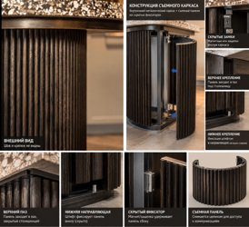 |  |  |  |  | Со съёмными частями с креплением на магнитах. |  | 1

Данные перенесены из PDF «Коммерческое предложение» от 22.10.2026 (10 стр.). Цены и итоги не включены. Фото — все изображения позиций из PDF в порядке их расположения на странице (у материалов в PDF по одному фото). Общий вид бара — изображения с обложки PDF.

